Index
Rubyの学習
_設計資料

 |  |  |  | Sheet | Description
 |  |  |  | 新規作成

変更履歴
Rev | Date | Author | Description
01 | 2018-03-22 | yamada | 新規作成

新規作成
新規作成
KK

【概要】
 | プログラム言語（ruby)の学習として、WindowsAPIを制御するスクリプトを作成する。
 | ※プロジェクターのメインソースはC言語、C++だが、Excelのデータはrubyでソースコードに自動生成する仕組みになっている。
 | 上記の仕組みを調べてみる。

 | 学習の結果として、以下のスクリプトを作成する。
 | 九九のマトリクス表(Excelファイル)を生成し、それをTextファイルに変換する

【機能の説明】
 | rubyからWindowsAPIを呼び出すには…
 |  | rubyにはwindowsApplicationを制御するライブラリがある。
 |  | OLEオートメーションサーバ（アプリケーションプログムのデータ操作を管理）でオブジェクトを作成し、
 |  | rubyからWindowsAPIを制御できるらしい・・

 | ■ 外部インターフェイスからOLE2オートメーション機能の利用
Windows
データ操作の要求
ruby
データ操作の要求

API （COM）
ライブラリ
WIN32OLE
ruby
結果を返す
結果を返す
データ操作の受渡

WIN アプリケーション

 | ■ プロジェクターでは…
 |  | BPJではExcelファイルをデータをソースコードへさせるために利用している

 |  | Ex.MenuManagerでのrubyの使われ方
生成ファイルのデータ要求
ruby
xlsのデータで
ソースファイルを生成する

MenuTreeForMenuMgr.xls
CreateMenuDefine.rb
menuOnMenuItem_.h
など
結果を返す

ソースコードの生成処理

ExcelRange.rbfile
Make_record.rb
CreateVisibilityConf.rb

【設計概要】
 | 九九のマトリクスファイル（Excel)を生成し、生成したExcelファイルのデータを.textで保存する
 |  | 生成されるファイル
 |  |  | ディレクトリ |  | コメント
 |  |  | result -> MultiplicationTable.xlsx |  | 九九のマトリクスを.Excelで生成
 |  |  | result -> MultiplicationTable.txt |  | 九九のマトリクスファイルを","区切りで.txtに生成

 | ■ ブロック図
オブジェクトの生成
ruby
実行ファイル
xlsのデータでテキストファイルを生成する

MultiplicationTable.xlsx
ExecutionCreateExcel.rb
MultiplicationTable.txt
データの読込

処理の受渡

CreateExcelModule.rb

九九のマトリクス作成処理

CreateExcelClass.rb

 |  | Excelのオフジェクトモデル
Excel

Application
Workbook
Worksheet
Range

ruby

WIN32OLE

【設計詳細】

 | ■ フローチャート

Start

CreateExcelObject.bat
を実行

Interface

system()

実行ファイルにアクセス

Class

execution.main()
execution.main_2()

Textファイルの生成要求
Module
Excelファイルの生成要求

createExcelobject()
createExcelobject()

Excelオブジェクトの生成処理
Excelオブジェクトの生成処理

createExcelWorkbook()
readExcelWprkbook()

Excelワークブックの生成処理
Excelファイルの読込とTextファイルへの書込み処理

end

 | ■ ファイル/関数一覧

 | ファイル名 |  |  | モジュール | クラス | コメント
 | CreateExcelObject.bat |  |  | - | - | [ExecutionCmd.rb]にアクセスするバッチファイル
 | ExecutionCmd.rb |  |  | - | - | [ExecutionCreateExcel.rb]にアクセスするインターフェイスコマンド
 | ExecutionCreateExcel.rb |  |  | - | - | Executionクラスの実行コマンド
 | CreateExcelModule.rb |  |  | Excelmodule | - | Excelmoduleを生成するモジュール
 | CreateExcelClass.rb |  |  | - | Execution | Executionクラス
 | MultiplicationTable.xlsx |  |  | - | - | 九九のマトリクスが.xlsxに生成された結果
 | MultiplicationTable.txt |  |  | - | - | .xlsxから.txtファイルに変換された結果
 | result |  |  | - | - | 生成されたファイルを格納するフォルダが生成された結果

 | モジュール名 |  |  | モジュール | クラス | コメント
 | EXCEL_CONST |  |  | EXCEL_CONST | - | ExcelVBAの定数ロードに関するModule
 | Excelmodule |  |  | Excelmodule | - | ExcelObjectに関するModule

 | 関数名 |  |  | モジュール | クラス | コメント
 | main |  |  | - | Execution | 九九のマトリクスファイルを生成するExecutionクラスの関数
 | main_2 |  |  | - | Execution | 九九のマトリクスファイルを.txtに変換するExecutionクラスの関数
 | createExcelobject |  |  | Excelmodule | - | Excelのオブジェクトを作成
 | createExcelWorkbook |  |  | Excelmodule | - | Excelファイルを生成する
 | readExcelWprkbook |  |  | Excelmodule | - | ExcelFileをReadする

 | 関数名 |  |  | モジュール | クラス | コメント
 | 割愛 |  |  | - | - | -

【参考文献】

 | Ruby 2.1.0 リファレンスマニュアル
 | https://docs.ruby-lang.org/ja/2.1.0/library/win32ole.html

GIT
バージョン管理システム

 | これまでのバージョン管理システムでは、サーバー上にある１つのリポジトリを、利用者が共同で使っていました。このため、利用者が増えると変更内容が衝突したり、整合性を維持することが大変でした。
 | Gitでは、ローカル環境にもコードの変更履歴を保存（コミット）することができるので、リモートのサーバーに常に接続する必要がありません。このため、ネットワークに接続していなくても作業を行うことができます

 | GitHub … | ウェブサービス

 | リポジトリとは…ファイルやディレクトリの状態を記録する場所。
 | → 内容の変更履歴として格納される。

 | Gitにはローカルブランチ、リモートブランチ、リモートトラッキングブランチの3種類ある。
 | master,origin/masterはローカルリポジトリにある。

 |  | ・ローカルブランチ…ローカルリポジトリで管理させるブランチ
 |  | ・リモートブランチ…リモートリポジトリにあるブランチ
 |  | ・リモートトラッキングブランチ…ローカルリポジトリにあるリモートブランチを参照するブランチ

 | master…作業ディレクトリと紐付くmasterブランチ、作業ディレクトリでファイルを更新してコミットする場合はmasterに入る [ローカルリポジトリ]

 | origin/master … リモートリポジトリにあるリモートブランチmasterと紐付くブランチ、ローカルリポジトリでトラッキングするためのブランチ

 | あるリポジトリをクローンしたら、自動的に master ブランチを作成し、origin/master を追跡するようになります。これが、git push や git pull が引数なしでもうまく動作する理由です。

 | master
 | → デフォルトのブランチ名

 | origin
 | →リモートのサーバ名

■チュートリアル

ローカル
リポジトリ
リモートリポジトリ
 |  |  |  | Puch
 |  |  |  |  |  |  | ローカルリポジトリの作成方法
 |  |  |  |  |  |  | ・新しくリポジトリを作成する
 |  |  |  |  |  |  | ・リモートリポジトリをコピーする

ローカル
リポジトリ

 |  |  |  | Pull

 | コミットを実行するとリポジトリ内でコミット（リビジョン）が作成される

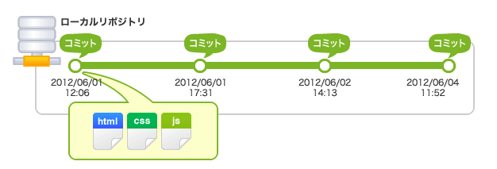

 | コミット(リビジョン）名は英数字40桁

 | 作業しているディレクトリ == ワークツリー
 | リポジトリとワークツリーの間にインデックスがある。
 | インデックス…リポジトリにコミットする準備をするための場所。

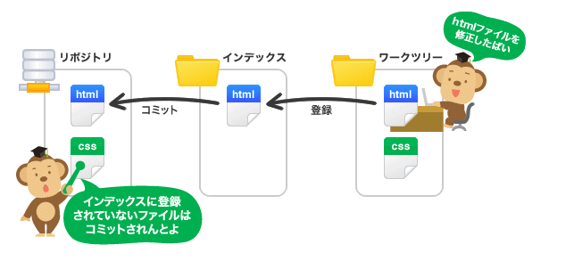

 | Gitではコミット実行時ワークツリーから直接リポジトリ内に状態を記録するわけではない。
 | インデックスの設定された状態を記録する。
 | つまりインデックスにファイルを登録する必要がある。

■リポジトリの共有
 | Push
 | Clone…リモートリポジトリの複製
 | Pull…リモートリポジトリからローカルリポジトリを更新する

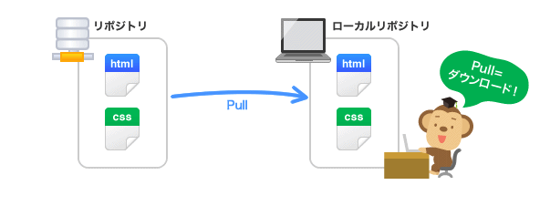

 | ・origin/master
 | リモートリポジトリ「origin」のブランチ「master」の位置を表しています。
 | ・origin/HEAD
 | リモートリポジトリ「origin」をクローンした時にダウンロードされるコミットの位置を表しています
 | 通常「origin/master」と同じ位置を指します。
 | ・master
 | ローカルリポジトリのブランチ「master」の位置を表しています。

■変更履歴の統合

 |  |  |  |  |  |  | マージする
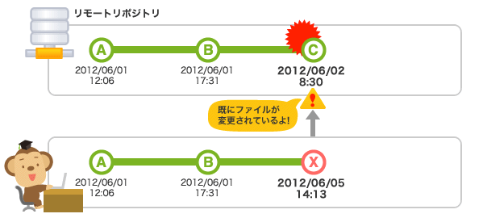
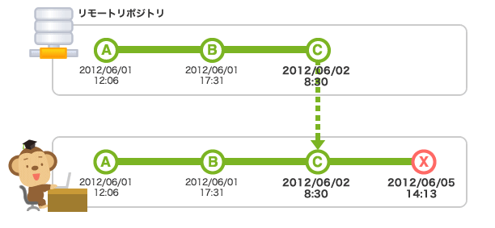

 | 1 | T | インデックスの状態を記録する
 | 1 | T2 | リモートリポジトリの内容を取得する
 | 1 | RT | --

 | 2 | T | コミット | インデックスの状態を記録する
 | 2 | T2 | コミット | → | RT | リモートリポジトリの内容を取得する
 |  |  |  | プッシュ
 | 2 | RT | --

 | 3 | T | INDEX | インデックスの状態を記録する
 | 3 | T2 | INDEX | リモートリポジトリの内容を取得する
 | 3 | RT | INDEX | リモートリポジトリの内容を取得する

 | 4 | T | Push | インデックスの状態を記録する
 | 4 | T2 | INDEX | リモートリポジトリの内容を取得する
 | 4 | RT | INDEX | リモートリポジトリの内容を取得する

■ブランチ

 | ブランチの切り替え
 | チェックアウトでブランチに切り替える、移動先のブランチ内の最後のコミット内容がワークツリーに展開される。
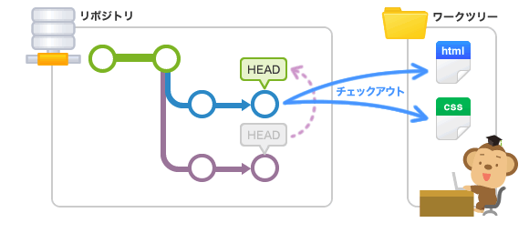

 | HEAD…
 |  | 現在使用しているブランチの先頭を表す名前

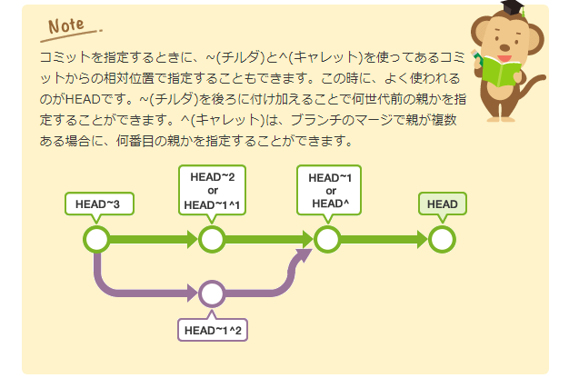

 | stash… | ファイルの変更内容を一時的に記録しておく領域。
 |  | → コミットしていない変更点がインデックスやワークツリーに残ったままで、他のブランチへのチェックアウトを行うと、
 |  | 変更点は元のブランチから、移動先のブランに対して移動する。
 |  | 移動先のブランチですでに同じファイルに何かしらの変更が行われている場合、チェックアウトに失敗するため、
 |  | 一度コミットするか、stashで退避してからチェックアウトする必要がある。

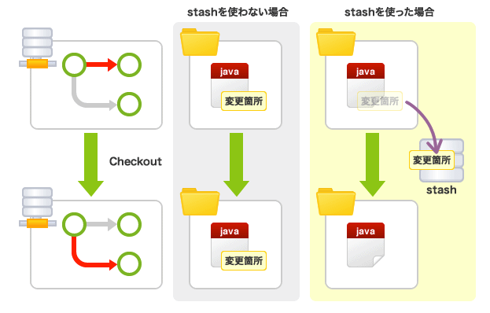

■ ブランチの統合
 | ・merge… | 変更内容の履歴はそのまま残るが、履歴が複雑になる。
 | ・rebase…履歴は単純になるが、元のコミットから変更内容が変更される。
 | そのため、元のコミットを動かない状態にしてしまうことがある。

 | merge

 | rebase

■ fetch
 | 取得したコミットは名前のないブランチとして取り込まれる
 | pull = fetch + merge

git svn
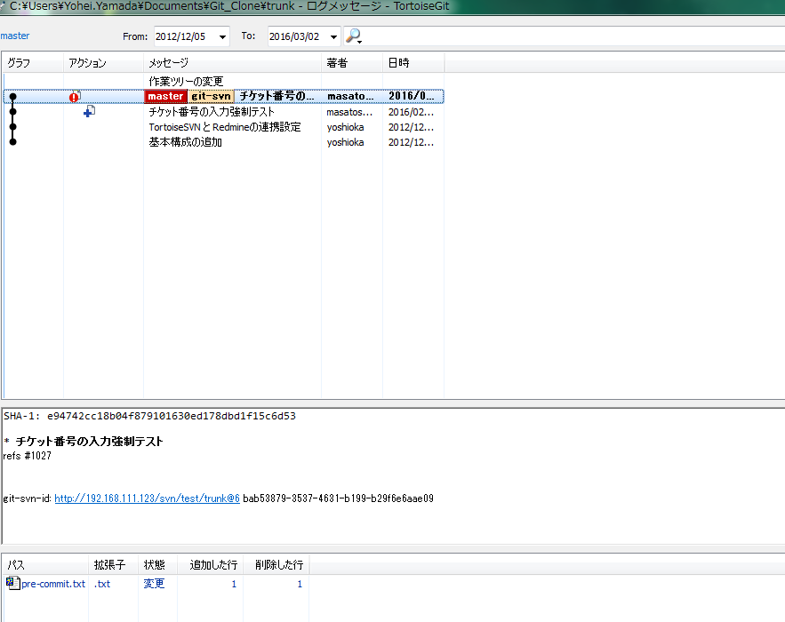
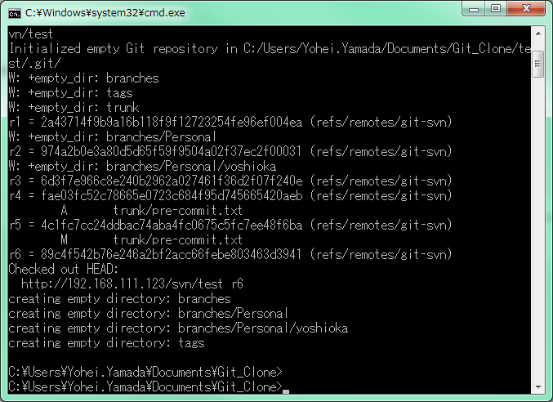
Git -SVN

git svn

Git
Subversion

 | ローカル作業としてGitの
 | 機能が使える

 |  |  | SubversionのクラインととしてGitが使える

 | 環境
 |  | Git for Windows の標準コマンドとしてgit svn がある
 |  | 環境変数 C:\Users\Yohei.Yamada\Downloads\Apache-Subversion-1.9.7\bin

GitCmd
■ Gitコマンド

 | 用語
 |  | ステージ | …インデックスともいう

 |  |  |  |  | https://kao-git.backlog.com/git/GITTEST/sandbox/tree/master/test01

 |  |  |  |  | https://kao-git.backlog.com/git/GITTEST/sandbox.git

 | ブランチの一覧を表示
 |  | git branch
 | ブランチを作成
 |  | git branch <branchname>
 | ブランチ名を変更
 |  | git branch -m <oldbranch> <newbranch>
 | ブランチを削除
 |  | git branch -d <branchname>
 | ブランチを切り替える
 |  | git checkout <branch>
 | ブランチをマージする
 |  | git merge <branch>
 | ブランチを削除する(HEADにマージしたブランチを削除)
 |  | git branch --delete <ブランチ名>

 | ファイルやディレクトリをインデックスに登録
 |  | git add <filepattern>

 | ファイルの変更や追加をコミット
 |  | git commit -m "コミットメッセージ"
 | commitの取り消し
 |  | git reset --hard HEAD^

 | commitの（打ち消し）
 |  | git revert <ハッシュ> |  | commitによって加えられたすべての変更を元に戻し、新しいコミットを生成、現在のブランチに適用する
 |  |  |  | 指定したコミットを元に戻して新しいコミットにするであり、過去の状態にするわけではないので注意
 |  | reset(取り消し）との比較
 |  | revert(打ち消し）…commit履歴が残る
 |  | reset(取り消し）…commit履歴が残らない

 |  | 任意のコミット指定
 |  | revert(打ち消し）…下記のコミットの必要がない
 |  | reset(取り消し）…後に行われた全ての作業を再びコミットする必要がある

 | ローカルブランチをリモートに反映する
 |  | git push origin <ブランチ名>

 | リモートブランチの変更をローカルに反映する
 |  | git pull origin master |  | git fetchすることでorigin/masterが更新される |  | https://qiita.com/osamu1203/items/cb94ef9da02e1ec3e921
 |  |  |  | fetchを行ったときに新しい更新があったとするとorigin/masterが最新になり、masterはその分の更新がまだされていない
 |  |  |  | master ← origin/master 最新情報をマージするわけですね。

 |  |  |  | pull = fetch + merge origin/master

 |  |  |  | fetch
ローカル
リポジトリ
リモートリポジトリ

[fetch]
最新情を取得
origin/master が更新されるがmasterブランチは更新されない

 |  |  |  | ※origin/master → master へのマージ作業が必要になる。

 |  |  |  | marge
ローカル
リポジトリ

master
origin/master

[marge]
最新情をワーキングツリーに反映

 | rebase
 |  | git rebase master |  | リベース（rebase） … 「re+base」でベースとなるブランチを変える

 |  |  |  | 例えば左記のコマンドが実行する内容は…
 |  |  |  | git rebase master と打てば、git cherry-pick DEJと同等の結果が得られる

 |  |  |  | 1.現在のブランチ(D,E,Jコミット)で行われた変更を一時的に保存
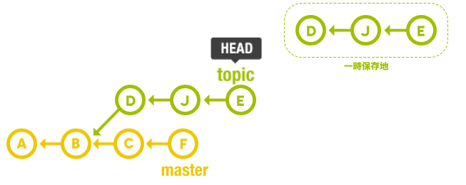
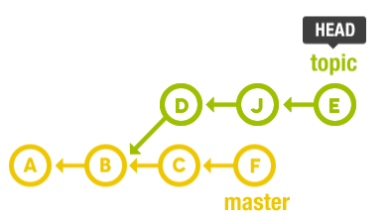

一時保存

 |  |  |  | 2.移行先のブランチ（master）にリセットする（git reset --hard master）

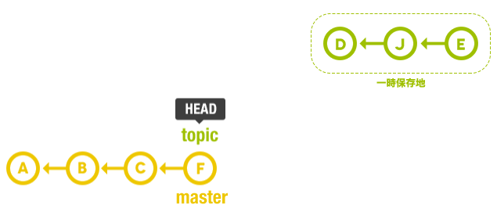

 |  |  |  | 3.1. で一時的に保存したコミットを順番に適用していく（親が違うので、コミットIDも変わる）

 |  |  |  | 4.git checkout master && git merge topic
 |  |  |  | 最後に、masterのほうでfast-forwardマージを行う

 |  |  |  | 参考
 |  |  |  | http://liginc.co.jp/web/tool/79390
 |  |  |  | http://powerful-code.com/blog/2012/11/merge-or-rebase/

 | コミット履歴を編集する
 |  | git rebase --interactive |  | 現在のブランチにある<commit>以降のコミット（コミットとマージコミットを含まない）を取り上げて、エディタが立ちあげる
 |  | git rebase -i <commitID>
 |  |  |  | 参考
 |  |  |  | https://liginc.co.jp/web/tool/79390
 | コミットメッセージを変更する
 |  | git commit --amend |  | 直前のコミットメッセージを変える
 |  |  |  | それより前コミットメッセージを変えたいならリベースを使う

 | 特定のコミットを取り込む
 |  | git pull cherry-pick <commitID> <commitID> … |  | コミットを取り込みたいブランチで実行

HEAD
git resetの参考文献 |  |  |  |  | ￥ | 106.62 |  | 10000 | 92000
 |  |  |  |  | $ | 649 | 69196.38 | 79196.38 | 12803.62
http://d.hatena.ne.jp/murank/20110327/1301224770 |  |  |  |  |  | 799 | 85189.38 | 95189.38 | -3189.38
https://qiita.com/shuntaro_tamura/items/db1aef9cf9d78db50ffe

 |  |  |  |  | 320000 | 0.14 | 365 | 30 | 3682.1917808

 | git reset …
 | HEADの位置を変更するコマンド

 | オプション…
 | ・--soft
 |  | HEAD の位置のみを変更する。インデックス、ワーキングツリーには影響なし。
 |  | → commit のみ取り消し
 | ・--mixed (またはオプションなし）
 |  | HEAD の位置とインデックスを変更する。ワーキングツリーには影響なし。
 |  | → commit と add の取り消し
 | ・--hard
 |  | HEADの位置、インデックス、ワーキングツリーをすべて変更する。
 |  | → すべてHEADに戻す

 | 初期 |  |  | ワーキングツリーを変更 |  |  |  |  |  | addコマンドでインデックスを変更 | HEADの位置をひとつ前 | HEADとインデックスをHEADに変更 | ワーキングツリーを残したまま、HEAD^へ移動 | すべてHEADに変更

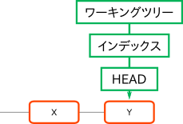
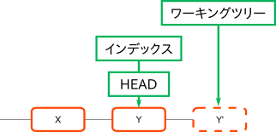
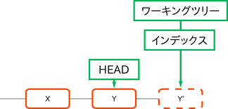
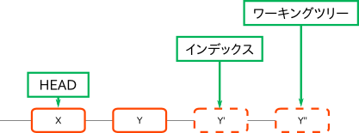
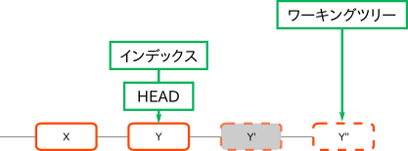
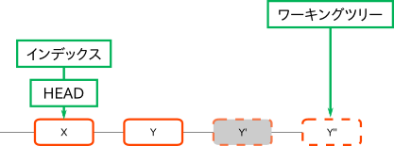
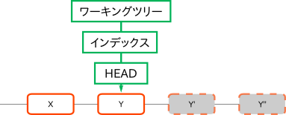

ファイルに変更を加える
git add
インデックスに変更を反映する
git reset HEAD
HEAD、インデックスをHEADに変更する。
git reset HEAD^
ワーキングツリーは残したまま、HEAD、インデックスをHEADに変更する。
git reset --hard HEAD
ワーキングツリー、HEAD、インデックスすべてHEADに変更す
インデックスの履歴は消える
ファイルに変更を加える

git reset --soft HEAD^
ひとつ前のHEADへ移動する
 |  |  |  |  |  |  |  |  |  | さらにファイルを変更した場合

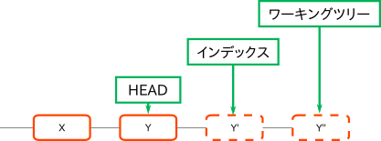

 | ・昔の状態で動作確認したい
 | git reset --hard 昔のハッシュ
 | ※実行前にpushが必須、reset --hardは基本的にすべて消える。

 | ・元の状態に戻すため、
 | git reset --hard ORIG_HEAD |  |  | ←間違えてリセットしたらこれが使える
 | →直前のリセットを無かったことにするおまじない
 | git reset --hard 最新のハッシュ値でもOK
 | git redase origin/master でもOK

 | log
 |  | git log
 |  | コミットの履歴を見る
 |  | git reflog
 |  | これまでHEADが辿ってきた履歴をみる

 | stash
 |  | git stash
 |  | ローカルの変更内容を一時的に対比
 |  | git stash list
 |  | stashされた状態を確認する
 |  | git stash show <stasha名>
 |  | stashされた内容を確認する
 |  | git stasha apply <stash>
 |  | stashされたファイルを復元 ※stashは破棄されずに残る
 |  | git stash pop
 |  | stashされたファイルを復元 ※stashは破棄される

 |  | Test_yamada | 4
 |  |  | 5

 |  | test02_yamada | last_comment

Git 用語
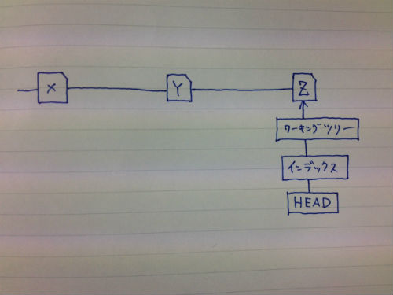
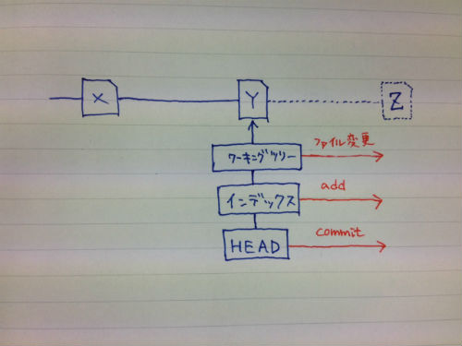
Git 用語集

 | ・ワーキングツリー … 最新のファイル状態（ローカル）
 | ・インデックス （ステージ） … コミットするためのファイルの状態
 | ・ローカルリポジトリ … ファイルの変更履歴を記録
 |  | ヘッド … 最新のコミット状態
 | ・リモートリポジトリ … ファイルの更新履歴を記録（共有）

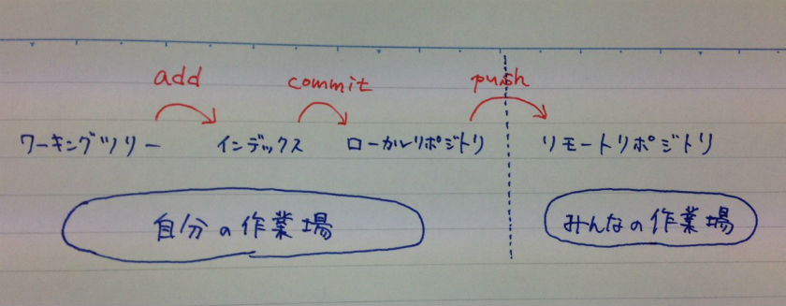

 | ・add … ワーキングツリー → インデックス への反映コマンド
 | ・commit … インデックス → ローカルリポジトリへの反映
 | ・push … ローカルリポジトリ → リモートリポジトリへの反映
 | ※commitしたらHEAD（=最新のコミットのハッシュ値のエイリアス）がひとつ前へ進む

【BJP】モジュール間
モジュール間のつながり

以下のイベントを管理、イベント情報をMenuに渡す
【キーイベント】
・KeyPad
・SircusKey
【通信コマンド】
・Adj/AdjUser
・ADCP

ユーザー操作
OperarionManager
MenuManager
MemoryManager

リモコン操作や通信コマンドの送信
以下のイベントを管理、イベント情報をMenuに渡す
【キーイベント】
・KeyPad
・SircusKey
【通信コマンド】
・Adj/AdjUser
・ADCP

DisPlayManager

SPF

Per

Sheet1
タグ名
struct | 構造体タグ名 |  | ｛
 | 型 | メンバ1;
 | 型 | メンバ2;
 | 型 | メンバn;
} | 構造体変数1,構造体変数n;

struct | MyNewStruct |  | {
 | int | data1;
 | char | data2;
} | mns1={100,'A'},mns2={200,'B'};

別の呼び名
struct | MyNewStruct |  | sdata | = | {500, 'Z'};

/* エイリアスを定義する */
typedef | strcut | MyNewStruct |  | MSTRUCT;

MSTRUCT | mstrcut | = | {1000,'*'};

エイリアス

まとめると…

/* MyNewStruct構造体を定義する */
struct | MyNewStruct |  | {
 | int | data1;
 | char | data2;
};
/* エイリアスを定義する */
thpedef | struct | MyNewStruct |  | MSTRUCT;

tyepdef | MyNewStruct |  | {
 | int | data1;
 | char | data2;
} MSTRUCT;

"struct MyNewStruct" == "MSTRUCT"

//! A5コマンド構造体(Data Lengthまで)
typedef struct {
UI_8 startCode; //!< スタートコード
UI_8 toIndex[5]; //!< 転送先Index
UI_8 fromIndex[5]; //!< 転送元Index
UI_8 cmd1; //!< 操作コマンド1
UI_8 cmd2; //!< 操作コマンド2
UI_8 cmd3; //!< 操作コマンド3
UI_8 checkDataLength; //!< dataLengthも含めたデータ部全体の長さ
UI_8 dataLength[2]; //!< 可変部のデータ長
} OpRmtPjcomA5Command;

//! A9コマンド構造体
typedef struct {
UI_8 startCode; //!< スタートコード
UI_8 command[2]; //!< コマンド/Ack
UI_8 direction; //!< 要求/返答種別
UI_8 data[2]; //!< データ
UI_8 checksum; //!< チェックサム
UI_8 endCode; //!< エンドコード
} OpRmtPjcomA9Command;

PRIVATE const struct {
UI_8 category;
VOID (*pCmdFunc)(OpRmtPjcomReqCommand *);
BOOL isCheckEnable; |  | //通信におけるファクトリーコマンドが有効であるかコントロールモードがサービスモード以上の状態の場合のみ有効ならTRUE
IfUartId checkPort;
} g_aPjComData[] = {
{CMDPJID_CMD1_ADJ_USER, rmtPjcomReqAdjUser, FALSE, IF_UART_ID_0},
{CMDPJID_CMD1_DU_USER, rmtPjcomReqDuUser, FALSE, IF_UART_ID_0},
{CMDPJID_CMD1_DU, rmtPjcomReqDu, TRUE, IF_UART_ID_0},
{CMDPJID_CMD1_SIRCS, rmtPjcomReqSircs, FALSE, IF_UART_ID_0},
{CMDPJID_CMD1_SIRCS_E, rmtPjcomReqSircs, FALSE, IF_UART_ID_0},
{CMDPJID_CMD1_SIRCS_EE, rmtPjcomReqSircs, FALSE, IF_UART_ID_0},
{CMDPJID_CMD1_MEMORY, rmtPjcomReqMemory, FALSE, IF_UART_ID_0},
{CMDPJID_CMD1_ADJ, rmtPjcomReqAdj, TRUE, IF_UART_ID_0},
{CMDPJID_CMD1_NVM, rmtPjcomReqNvm, TRUE, IF_UART_ID_0},
{CMDPJID_CMD1_3DGAMMA_ADJ, rmtPjcomReqGammaAdj, TRUE, IF_UART_ID_0},
{CMDPJID_CMD1_3DGAMMA_PATTERN, rmtPjcomReqGammaPattern, TRUE, IF_UART_ID_0},
{CMDPJID_CMD1_GM_LUT, rmtPjcomReqGammaLut, TRUE, IF_UART_ID_0},
{CMDPJID_CMD1_DDC, rmtPjcomReqDdc, TRUE, IF_UART_ID_0},
{CMDPJID_CMD1_GAMMA_INFO, rmtPjcomReqGammaInfo, FALSE, IF_UART_ID_0},
{CMDPJID_CMD1_GAMMA_DATA, rmtPjcomReqGammaData, FALSE, IF_UART_ID_0},
{CMDPJID_CMD1_DEVNVM, rmtPjcomReqDevnvm, TRUE, IF_UART_ID_0},
{CMDPJID_CMD1_DEVFLASH, rmtPjcomReqDevFlash, TRUE, IF_UART_ID_0},
{CMDPJID_CMD1_EXT_FUNC, rmtPjcomReqExtfunc, TRUE, IF_UART_ID_0},
{CMDPJID_CMD1_EXT_CSFLAG, rmtPjcomReqChangeStatus, FALSE, IF_UART_ID_0},
{CMDPJID_CMD1_TABLE_ACCESS, rmtPjcomReqTableAccess, FALSE, IF_UART_ID_0}, //! FALSEの意味がよくわかりません
};

